Bể ương
90 cm
100 cm
 | Thông số | Giá trị | Đơn vị tính
 | R=95/2 | 47.5 | cm
 | r=85/2 | 42.5 | cm
 | h=90 | 90 | cm
 | π=3,1416 | 3.1416
125 cm
 | V 1= | 573.14565 | L

85 cm

10 cm
30 cm
 | Thông số | Giá trị | Đơn vị tính
 | r=80/2 | 40 | cm
 | h=15 | 15 | cm
Ø42 | π=3,1416 | 3.1416
 | V 2= | 25.1328 | L
 | Tổng thể tích: V1+V2 | 598.27845 | L

Nắp bể ương
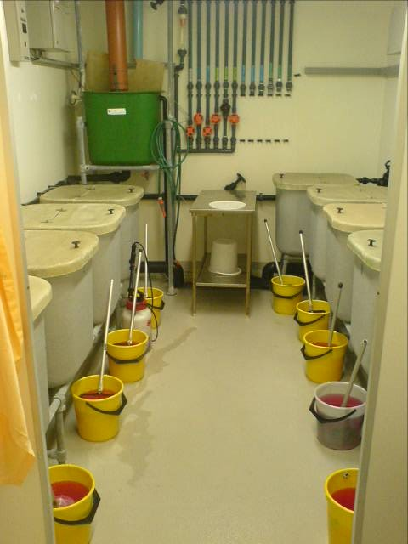
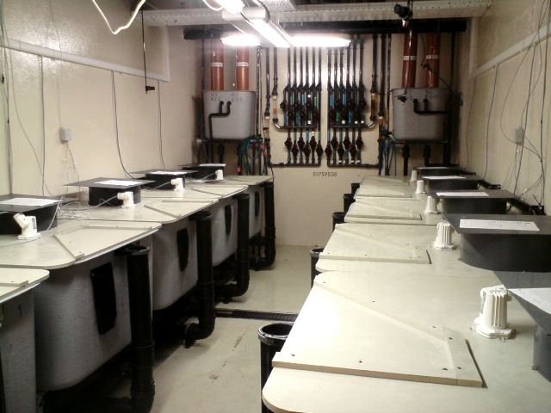

Bể chứa thải
90 cm
100 cm
 |  |  |  | Thông số | Giá trị | Đơn vị tính
 |  |  |  | R=90/2 | 45 | cm
 |  |  |  | r=80/2 | 40 | cm
 |  |  |  | h=65 | 65 | cm
 |  |  | Ø42 | π=3,1416 | 3.1416
 |  |  |  | V 1= | 369.2689 | L

125 cm
80 cm
Ø42
 |  |  |  | Thông số | Giá trị | Đơn vị tính
 |  |  |  | r=80/2 | 40 | cm
60 cm
110 cm
 |  |  |  | h=50 | 50 | cm
 |  |  |  | π=3,1416 | 3.1416
80cm |  |  |  | V 2= | 83.776 | L
 |  |  |  | Tổng thể tích: V1+V2 | 453.0449 | L
 |  | 10cm
 | Ø60

100 cm

Bể lọc sinh học
 |  |  |  |  |  | Ø114 mm |  |  | 20 cm | Ø114 mm | 20 cm


 |  |  |  |  |  |  |  | 120 cm
 | 1,2 m | 1,19 m |  |  |  |  | 95 cm
 |  |  |  |  |  |  |  |  |  |  |  | 116 cm
 |  |  |  |  |  |  |  |  |  |  |  |  | 95 cm

Mặt đất
 |  |  |  |  |  | 1,0 m |  | 3cm
 |  |  |  | 2,0 m |  |  |  |  |  | 1,0 m
 |  |  |  |  | Ø60 mm
 |  |  |  |  |  |  |  |  | Lòng trong bể lọc sinh học bo tròn cạnh đáy theo chiều dài 2m
 |  |  |  |  |  |  |  |  | 2 mặt của bể lọc sinh học được lắp 2 ống Ø114 mm, mép dưới ống các chân bể 95cm, mép ngoài 2 ống cách thành bể 20 cm
 |  |  |  |  |  |  |  |  | 1 mặt (1m) lắp 1 ống Ø60mm (sát mặt đáy) để xả nước

 |  |  | Chân bể 1cm

Bể ấp Artemia
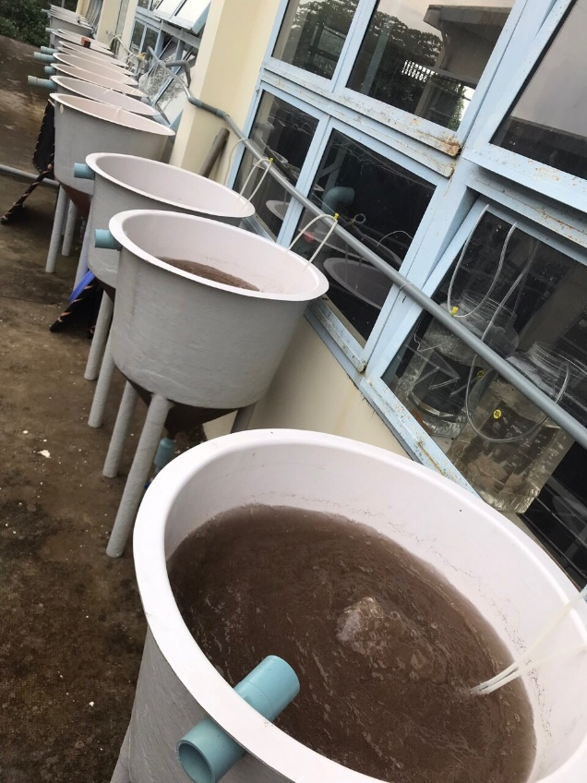

Bể ấp Artemia

